Parametrizacion
Seguridad
 | Roles
 | Organigrama
 | Responsables
 | Bitacora

A.Tablas Basicas

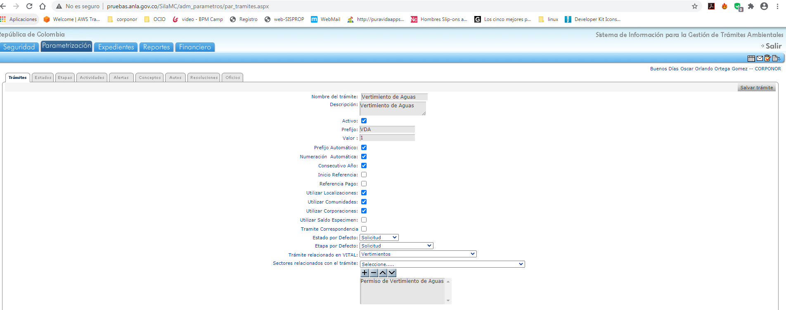
 | 1. Tramite

 | 2.Estados

 | 3.Etapas

 | 4.Antecedentes

 | 5.Alertas

